Sheet1
Scene No. | 1
Quest Title | 最大的龟
Quest Log | 完成任务
Map No. | 21
 | 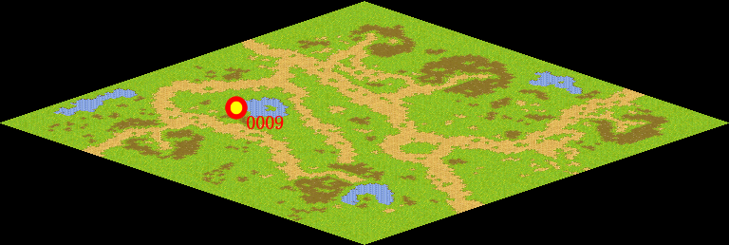
NPC No. | 9
Condition
Dialog | 这只乌龟可不能熬汤。它叫象龟，是世界上最大的乌龟，主要生活在太平洋上的一个小岛上。这种成年龟身高2到3米，长5到6米，寿命能达到1000年左右。看它挺可怜的，就先由我来照顾它吧，也好让我有个伴。
Select | 1：完成，2：取消
Result | 1 :关闭对话框 消除Qlog-0090-000 , 2 : 关闭对话框

NPC No. | 13
Condition
Dialog | 阿穆拉就是河边的桥，你去找它问问就行了。
Select | 1：确定
Result | 1：关闭对话框

ScriptFile | Qlog-0090-001.scr
 | Q0009-0090-001.scr
 | Q0013-0090-001.scr

